Opisy przycisków
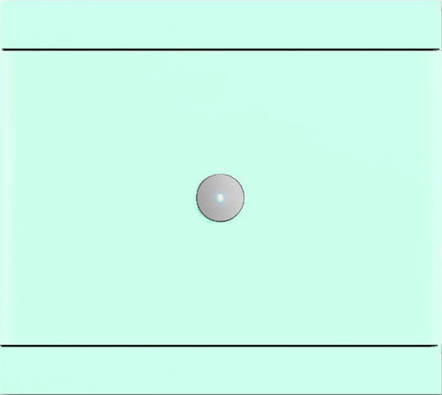
 |  | Busch priOn bez regulacji temperatury, 1-krotny

 |  | Pomieszczenia w których występuje
 |  | Poziom | Pomieszczenie
 |  | Parter | Hol

 |  | Cena netto | 870 PLN

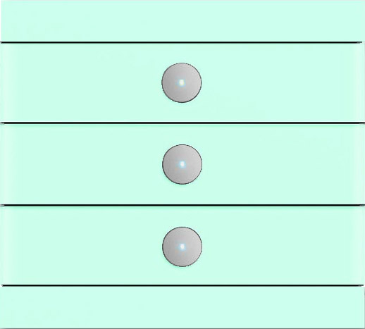
 |  | Busch priOn bez regulacji temperatury, 3-krotny

 |  | Poziom | Pomieszczenie
 |  | Parter | Salon
 |  | Parter | Jadalnia (x2)
 |  | Parter | Łazienka
 |  | Piętro | Sypialnia wejście
 |  | Piętro | Łazienka
 |  | Piętro | Hol

 |  | Cena netto | 1016,16 PLN
 |  | Suma | 7,113.12 PLN

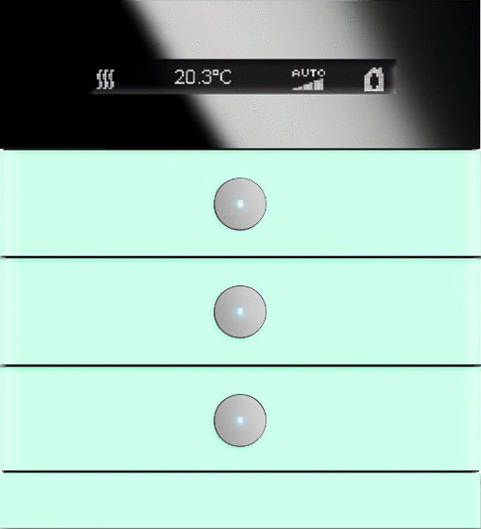
 |  | Busch priOn z RTC i wyświetlaczem, 3-krotny

 |  | Poziom | Pomieszczenie
 |  | Parter | Gabinet
 |  | Parter | Kuchnia
 |  | Parter | Hol - wejście do domu
 |  | Piętro | Pokój 1
 |  | Piętro | Pokój 2
 |  | Piętro | Sypialnia przy łóżku

 |  | Cena netto | 1750,05 PLN
 |  | Suma | 10,500.30 PLN

Suma całości | 18,483.42 PLN

